総括表
令和7年度交差点交通量調査報告書
交差点名 |  |  |  | №50 荏田 【R246-09】 |  |  |  |  | 調査年月日 | 2025-11-20 | 天候 | 晴れ 一時 曇り | 50
所在地 |  |  |  | 青葉区荏田町 |  |  |  |  | 調査時間帯 | 7:00～19:00（12時間合計） |  |  | 荏田
 |  |  |  |  |  |  |  |  |  |  |  |  | R246-09
 |  |  |  |  |  |  |  |  |  |  |  |  | 青葉区荏田町
 |  |  |  |  |  |  |  |  |  |  |  |  | 2025-11-20
 |  |  |  |  |  |  |  |  |  |  |  |  | 晴れ 一時 曇り

荏田

出典：青葉区ガイドマップ

方向別交通量集計表
断面 | 方向 | 大型計 | 小型計 | 合計 | 断面 | 方向 | 大型計 | 小型計 | 合計
A | 1 | 22 | 137 | 159 | C | 7 | 0 | 0 | 0
 | 2 | 3,083 | 11,190 | 14,273 |  | 8 | 2,295 | 12,047 | 14,342
 | 3 | 80 | 556 | 636 |  | 9 | 75 | 293 | 368
 | 計 | 3,185 | 11,883 | 15,068 |  | 計 | 2,370 | 12,340 | 14,710
B | 4 | 79 | 319 | 398 | D | 10 | 47 | 213 | 260
 | 5 | 92 | 1,496 | 1,588 |  | 11 | 104 | 1,873 | 1,977
 | 6 | 15 | 97 | 112 |  | 12 | 47 | 246 | 293
 | 計 | 186 | 1,912 | 2,098 |  | 計 | 198 | 2,332 | 2,530

変動図
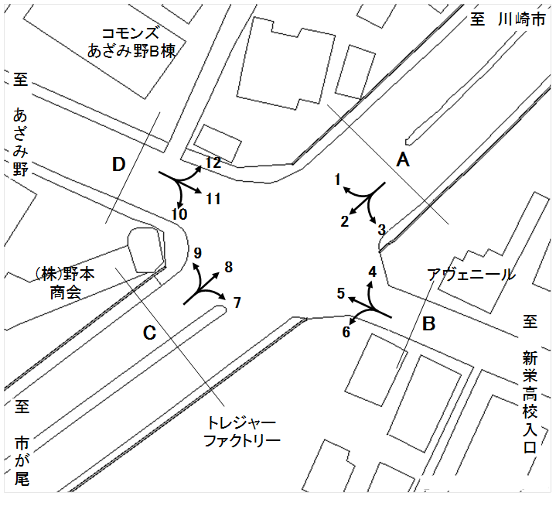
 | 調査年月日 | 調 査 方 向 案 内 図
 | 2025-11-20
 | 調査時間
 | 7：00～19：00（12時間）
 | 調査地点
 | №50 荏田 【R246-09】
 | 凡例
小型車
大型車混入率
大型車
 | 流入計Ａ（1+2+3） |  | 流入計Ａ（1+2+3） |  |  |  | 流出計Ａ（4+8+12） |  |  |  | 断面計Ａ
 |  |  |  | 小型車 | 大型車 | 大型車混入率 |  | 小型車 | 大型車 | 大型車混入率 |  | 小型車 | 大型車 | 大型車混入率
 |  |  | 7-8 | 1012 | 342 | 25.3 | 7-8 | 975 | 247 | 20.2 | 7-8 | 1987 | 589 | 22.9
 |  |  | 8-9 | 986 | 304 | 23.6 | 8-9 | 1077 | 202 | 15.8 | 8-9 | 2063 | 506 | 19.7
 |  |  | 9-10 | 921 | 308 | 25.1 | 9-10 | 1039 | 212 | 16.9 | 9-10 | 1960 | 520 | 21.0
 |  |  | 10-11 | 962 | 355 | 27.0 | 10-11 | 990 | 302 | 23.4 | 10-11 | 1952 | 657 | 25.2
 |  |  | 11-12 | 944 | 319 | 25.3 | 11-12 | 905 | 293 | 24.5 | 11-12 | 1849 | 612 | 24.9
 |  |  | 12-13 | 912 | 291 | 24.2 | 12-13 | 963 | 244 | 20.2 | 12-13 | 1875 | 535 | 22.2
 |  |  | 13-14 | 1069 | 270 | 20.2 | 13-14 | 977 | 203 | 17.2 | 13-14 | 2046 | 473 | 18.8
 |  |  | 14-15 | 1000 | 245 | 19.7 | 14-15 | 996 | 189 | 15.9 | 14-15 | 1996 | 434 | 17.9
 |  |  | 15-16 | 920 | 244 | 21.0 | 15-16 | 1084 | 195 | 15.2 | 15-16 | 2004 | 439 | 18.0
 |  |  | 16-17 | 926 | 250 | 21.3 | 16-17 | 1154 | 150 | 11.5 | 16-17 | 2080 | 400 | 16.1
 |  |  | 17-18 | 1112 | 135 | 10.8 | 17-18 | 1245 | 100 | 7.4 | 17-18 | 2357 | 235 | 9.1
 |  |  | 18-19 | 1119 | 122 | 9.8 | 18-19 | 1207 | 84 | 6.5 | 18-19 | 2326 | 206 | 8.1
 | 流出計Ａ（4+8+12）

 | 断面計Ａ

自 動 車 交 通 量 時 間 変 動 図
 | 流入計Ｂ（4+5+6） |  | 流入計Ｂ（4+5+6） |  |  |  | 流出計Ｂ（3+7+11） |  |  |  | 断面計Ｂ
 |  |  |  | 小型車 | 大型車 | 大型車混入率 |  | 小型車 | 大型車 | 大型車混入率 |  | 小型車 | 大型車 | 大型車混入率
 |  |  | 7-8 | 130 | 26 | 16.7 | 7-8 | 205 | 9 | 4.2 | 7-8 | 335 | 35 | 9.5
 |  |  | 8-9 | 172 | 20 | 10.4 | 8-9 | 250 | 12 | 4.6 | 8-9 | 422 | 32 | 7.0
 |  |  | 9-10 | 141 | 22 | 13.5 | 9-10 | 207 | 15 | 6.8 | 9-10 | 348 | 37 | 9.6
 |  |  | 10-11 | 127 | 23 | 15.3 | 10-11 | 225 | 27 | 10.7 | 10-11 | 352 | 50 | 12.4
 |  |  | 11-12 | 142 | 22 | 13.4 | 11-12 | 203 | 16 | 7.3 | 11-12 | 345 | 38 | 9.9
 |  |  | 12-13 | 155 | 13 | 7.7 | 12-13 | 176 | 19 | 9.7 | 12-13 | 331 | 32 | 8.8
 |  |  | 13-14 | 176 | 16 | 8.3 | 13-14 | 239 | 22 | 8.4 | 13-14 | 415 | 38 | 8.4
 |  |  | 14-15 | 160 | 15 | 8.6 | 14-15 | 181 | 18 | 9.0 | 14-15 | 341 | 33 | 8.8
 |  |  | 15-16 | 172 | 18 | 9.5 | 15-16 | 174 | 22 | 11.2 | 15-16 | 346 | 40 | 10.4
 |  |  | 16-17 | 174 | 9 | 4.9 | 16-17 | 205 | 13 | 6.0 | 16-17 | 379 | 22 | 5.5
 |  |  | 17-18 | 177 | 0 | 0.0 | 17-18 | 202 | 7 | 3.3 | 17-18 | 379 | 7 | 1.8
 |  |  | 18-19 | 186 | 2 | 1.1 | 18-19 | 162 | 4 | 2.4 | 18-19 | 348 | 6 | 1.7
 | 流出計Ｂ（3+7+11）

 | 断面計Ｂ

自 動 車 交 通 量 時 間 変 動 図
 | 流入計Ｃ（7+8+9） |  | 流入計Ｃ（7+8+9） |  |  |  | 流出計Ｃ（2+6+10） |  |  |  | 断面計Ｃ
 |  |  |  | 小型車 | 大型車 | 大型車混入率 |  | 小型車 | 大型車 | 大型車混入率 |  | 小型車 | 大型車 | 大型車混入率
 |  |  | 7-8 | 965 | 245 | 20.2 | 7-8 | 979 | 342 | 25.9 | 7-8 | 1944 | 587 | 23.2
 |  |  | 8-9 | 1085 | 205 | 15.9 | 8-9 | 953 | 305 | 24.2 | 8-9 | 2038 | 510 | 20.0
 |  |  | 9-10 | 1018 | 208 | 17.0 | 9-10 | 891 | 307 | 25.6 | 9-10 | 1909 | 515 | 21.2
 |  |  | 10-11 | 964 | 289 | 23.1 | 10-11 | 929 | 343 | 27.0 | 10-11 | 1893 | 632 | 25.0
 |  |  | 11-12 | 892 | 285 | 24.2 | 11-12 | 915 | 316 | 25.7 | 11-12 | 1807 | 601 | 25.0
 |  |  | 12-13 | 936 | 240 | 20.4 | 12-13 | 872 | 286 | 24.7 | 12-13 | 1808 | 526 | 22.5
 |  |  | 13-14 | 962 | 198 | 17.1 | 13-14 | 1011 | 265 | 20.8 | 13-14 | 1973 | 463 | 19.0
 |  |  | 14-15 | 977 | 185 | 15.9 | 14-15 | 970 | 242 | 20.0 | 14-15 | 1947 | 427 | 18.0
 |  |  | 15-16 | 1060 | 189 | 15.1 | 15-16 | 898 | 236 | 20.8 | 15-16 | 1958 | 425 | 17.8
 |  |  | 16-17 | 1127 | 146 | 11.5 | 16-17 | 911 | 252 | 21.7 | 16-17 | 2038 | 398 | 16.3
 |  |  | 17-18 | 1205 | 99 | 7.6 | 17-18 | 1074 | 129 | 10.7 | 17-18 | 2279 | 228 | 9.1
 |  |  | 18-19 | 1149 | 81 | 6.6 | 18-19 | 1097 | 122 | 10.0 | 18-19 | 2246 | 203 | 8.3
 | 流出計Ｃ（2+6+10）

 | 断面計Ｃ

自 動 車 交 通 量 時 間 変 動 図
 | 流入計Ｄ（10+11+12） |  | 流入計Ｄ（10+11+12） |  |  |  | 流出計Ｄ（1+5+9） |  |  |  | 断面計Ｄ
 |  |  |  | 小型車 | 大型車 | 大型車混入率 |  | 小型車 | 大型車 | 大型車混入率 |  | 小型車 | 大型車 | 大型車混入率
 |  |  | 7-8 | 195 | 13 | 6.3 | 7-8 | 143 | 28 | 16.4 | 7-8 | 338 | 41 | 10.8
 |  |  | 8-9 | 247 | 17 | 6.4 | 8-9 | 210 | 27 | 11.4 | 8-9 | 457 | 44 | 8.8
 |  |  | 9-10 | 202 | 19 | 8.6 | 9-10 | 145 | 23 | 13.7 | 9-10 | 347 | 42 | 10.8
 |  |  | 10-11 | 216 | 24 | 10.0 | 10-11 | 125 | 19 | 13.2 | 10-11 | 341 | 43 | 11.2
 |  |  | 11-12 | 191 | 18 | 8.6 | 11-12 | 146 | 19 | 11.5 | 11-12 | 337 | 37 | 9.9
 |  |  | 12-13 | 162 | 19 | 10.5 | 12-13 | 154 | 14 | 8.3 | 12-13 | 316 | 33 | 9.5
 |  |  | 13-14 | 202 | 24 | 10.6 | 13-14 | 182 | 18 | 9.0 | 13-14 | 384 | 42 | 9.9
 |  |  | 14-15 | 168 | 18 | 9.7 | 14-15 | 158 | 14 | 8.1 | 14-15 | 326 | 32 | 8.9
 |  |  | 15-16 | 173 | 20 | 10.4 | 15-16 | 169 | 18 | 9.6 | 15-16 | 342 | 38 | 10.0
 |  |  | 16-17 | 204 | 17 | 7.7 | 16-17 | 161 | 7 | 4.2 | 16-17 | 365 | 24 | 6.2
 |  |  | 17-18 | 198 | 3 | 1.5 | 17-18 | 171 | 1 | 0.6 | 17-18 | 369 | 4 | 1.1
 |  |  | 18-19 | 174 | 6 | 3.3 | 18-19 | 162 | 1 | 0.6 | 18-19 | 336 | 7 | 2.0
 | 流出計Ｄ（1+5+9）

 | 断面計Ｄ

自 動 車 交 通 量 時 間 変 動 図

